1.IDENTIFICACION
INFORMACIÓN GENERAL |  | INFORMACIÓN DEL ESTUDIO RESPECTIVO
 |  | NODO NÚMERO |  |  |  |  | 26484
 |  | INFORME NÚMERO |  |  |  |  | 373
CONTRATISTA | UNIÓN TEMPORAL MOVILIDAD 2014 | ORDEN DE TRABAJO No. |  |  |  |  | PROGRAMACION BASICA
 |  | FECHA DE LA ORDEN DE TRABAJO |  |  |  |  | -
 |  | FECHA DE LA TOMA DE INFORMACIÓN |  |  |  |  | 200314
 |  | DÌA DE LA SEMANA
OBJETO DEL CONTRATO | REALIZAR LA TOMA DE INFORMACIÓN DE CAMPO, COMO INSUMO DEL PROGRAMA DE MONITOREO, SEGUIMIENTO Y PLANEACIÓN DEL TRÁNSITO Y EL TRANSPORTE DE BOGOTA D.C | TIPO DE ESTUDIO |  |  |  |  | VOLÚMENES POR TIPO DE VEHÍCULO
 |  | NOMBRE DEL ARCHIVO |  |  |  |  | 26484_KR_68B_X_AC_24_Y_AC_24A_140320_VOL_V1.xlsx
 |  | CÓDIGO DEL ESTUDIO |  |  |  |  | VOL
 |  | LUGAR DE LA TOMA DE INFORMACIÓN
NÚMERO DE CONTRATO | 2072-2013 | COORDENADA X |  |  |  |  | LONGITUD
 |  | COORDENADA Y |  |  |  |  | LATITUD

FECHA DE INICIO DEL CONTRATO | 22-01-2014 | PROFESIONALES RESPONSABLES
 |  | CONSULTOR (DIRECTOR) |  |  |  |  | ING. MSC. SANDRA LUCIA NAVAS TEQUIA
 |  | CONSULTOR (COORDINADOR GENERAL) |  |  |  |  | ING. MSC. LUIS FERNANDO RUBIANO BARRERO
INTERVENTORÍA | UNIVERSIDAD NACIONAL DE COLOMBIA | CONSULTOR (EXPERTO EN TRÁNSITO Y TRANSPORTE) |  |  |  |  | ING. ESP. DIANA PAOLA PARADA
 |  | CONSULTOR (ING ANÀLISIS) |  |  |  |  | ING. IRINA ROCIO GUTIERREZ
 |  | INTERVENTORÍA (DIRECTOR) |  |  |  |  | ING. MSC. ARTURO ZARATE
 |  | INTERVENTORÍA (ESPECIALISTA) |  |  |  |  | ING. MSC. WILLIAM CASTRO
 |  | INTERVENTORÍA (RESIDENTE) |  |  |  |  | ING. JOSÉ EDWIN TORRES
OBJETO DEL CONTRATO | INTERVENTORÍA TÉCNICA, ADMINISTRATIVA Y FINANCIERA PARA LA TOMA DE INFORMACIÓN DE CAMPO COMO INSUMO DEL PROGRAMA DE MONITOREO, SEGUIMIENTO Y PLANEACIÓN DEL TRÁNSITO Y TRANSPORTE DE BOGOTÁ D.C. | SUPERVISOR SECRETARIA MOVILIDAD |  |  |  |  | ING. FABIAN GONZALEZ

 |  | VERSIONES DEL ESTUDIO
 |  | NÚMERO |  | FECHA | OBSERVACIONES
NÚMERO DE CONTRATO | 2072-2013 | Versión 0 |  | 25/03/14
 |  | Versión 1 |  | 04/04/14 | SE INCLUYERON LAS OBSERVACIONES DE LA INTERVENTORÍA SEGÚN COMUNICADO FI-INT-CMTTUB14-114-14. SE DA RESPUESTA MEDIANTE COMUNICADO ICV-187-C-184.Se completa el analisis puntual y se retira la palabra masivo del porcentaje que representa el Transporte publico colectivo.
 |  | Versión 2
FECHA DE INICIO DEL CONTRATO | 21-01-2014 | Versión 3

 |  | DESCRIPCIÓN DE LA TOMA DE INFORMACIÓN
 |  | TIPO DE VEHÍCULO | FACTOR DE EQUIVALENCIA | MOVIMIENTOS AFORADOS |  |  | No. DE PERÍODOS | HORA
ESQUEMA |  |  |  | ACCESO | LENTA | RÁPIDA | HORARIO DEL PERÍODO No. 1 | 22:00-06:00
 |  | L | 1 | NORTE | 1 |  | HORARIO DEL PERÍODO No. 2 | 06:00-14:00
 |  | C | 2 | SUR | 2 |  | HORARIO DEL PERÍODO No. 3 | 14:00-22:00
 |  |  |  | OCCIDENTE | 3 |  | No. DE HORAS TOMADAS |  | 24
 |  | BT | 2 | ORIENTE | 4 |  | HORARIO DE LA TOMA DE INFORMACIÓN |  | 22:00-22:00
 |  | B | 2 |  |  |  | No. DE EQUIPOS UTILIZADOS |  | 9
 |  |  |  | OBSERVACIONES DE LA TOMA DE INFORMACIÒN
 |  | AL | 2 | OBSERVACION |  |  |  |  |  | ACCESO
 |  | AT | 2.5
 |  | BA | 2.5
 |  | ESP | 2
 |  | INT | 2
 |  | C2P | 2.5
 |  | C2G | 2.5
 |  | C3-C4 | 2.5
 |  | C5 | 2.5
 |  | >C5 | 2.5
 |  | M | 0.5
 |  | BIC | 0.3

 |  | ANALISIS PUNTUAL
 |  | LA INTERSECCIÓN CARRERA 68B CON AVENIDA CALLE 24 (AVENIDA LA ESPERANZA). SE ENCUENTRA UBICADA AL OESTE DE LA CIUDAD, EN LA LOCALIDAD DE FONTIBON. LA CARRERA 68B ESTA CARACTERIZADA POR TENER UNA CALZADA CON DOS CARRILES POR SENTIDO DE CIRCULACIÓN, CON OPERACIÓN EN SENTIDO NORTE - SUR Y VICEVERSA,Y PERMITE LA CIRCULACIÓN PARA TRAFICO MIXTO (INCLUYE TPC), MIENTRAS QUE LA AVENIDA CALLE 24 (AVENIDA LA ESPERANZA) CUENTA CON DOS CALZADAS Y TRES CARRILES PARA TRAFICO MIXTO, LA CALZADA DEL COSTADO SUR PERMITE LA CIRCULACIÓN OESTE-ESTE, Y LA CALZADA DEL COSTADO NORTE (CALLE 24A) PERMITE LA CIRCULACIÓN EN SENTIDO ESTE-OESTE, ESTAS DOS CALZADAS SE ENCUENTRAN DIVIDAS POR EL CENTRO COMERCIAL SALITRE PLAZA. VOLUMEN TOTAL AFORADO EN LA INTERSECCIÓN FUE DE 82.118 VEHÍCULOS MIXTOS, DISPUESTOS DE LA SIGUIENTE MANERA: EL 76,9% CORRESPONDEN A VEHÍCULOS LIVIANOS, EL 10,6% A MOTOS, EL 9,9% A TRANSPORTE PÚBLICO COLECTIVO, Y EL 1,9% A VEHÍCULOS DE CARGA (CAMIONES). LOS PERÍODOS DE MÁXIMA DEMANDA SE PRESENTAN ENTRE LAS 07:00 Y LAS 08:00 HORAS, Y ENTRE LAS 17:00 Y 18:00 HORAS. LA HORA PICO TOTAL DE LA INTERSECCIÓN SE REGISTRA EN EL PERIODO N°1 ENTRE LAS 07:00 Y 08:00 HORAS, PERIODO EN EL QUE SE MOVILIZA UN TOTAL DE 5.373 VEHÍCULOS MIXTOS, DE LOS CUALES EL 70,3% CORRESPONDE A VEHÍCULOS LIVIANOS, EL 14,5% A MOTOS, EL 12,7% A TRANSPORTE PÚBLICO COLECTIVO Y MASIVO, EL 1,6% A TRANSPORTE DE CARGA (CAMIONES) Y FINALMENTE EL 0,8% CORRESPONDE A BICICLETAS.

 |  | REGISTRO FOTOGRÁFICO
 |  | 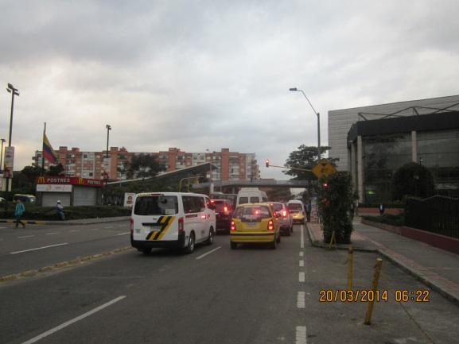 |  |  |  |  | 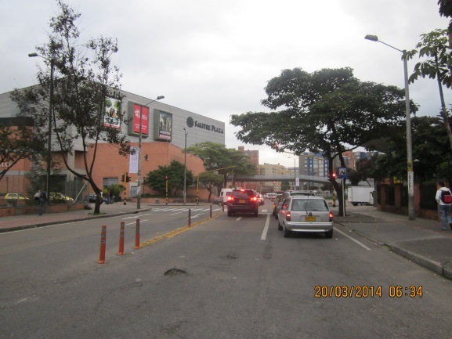

 |  | ACCESO NORTE |  |  |  |  | ACCESO SUR

 |  | 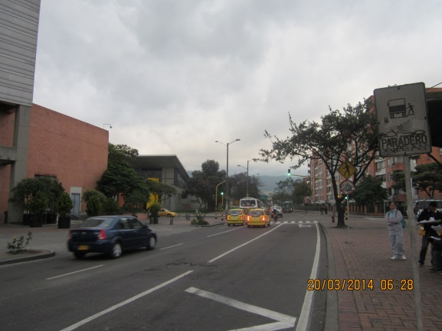 |  |  |  |  | 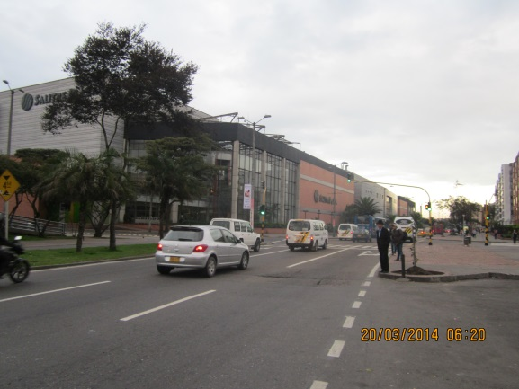

 |  | ACCESO OCCIDENTE |  |  |  |  | ACCESO ORIENTE

